1藍沢司
埼玉県環境アドバイザー活動紹介個票 |  |  |  |  |  |  |  | 検索用一覧に戻る

名前 |  | ふりがな |  | 年代 | 所在市町村
藍沢 司 |  | あいざわ つかさ |  | 60代 | さいたま市

顔写真又はイラスト |  | 活動状況の写真（1～２枚）
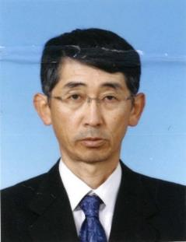 |  | 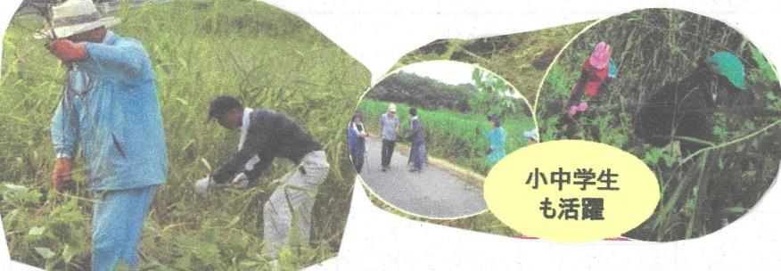

主な専門分野
（１） | 自然への愛着 |  | 植生管理・調査など
（２） | 生態系・生物多様性 |  | 野鳥観察

所有資格、経歴

所有資格
経歴 | 日本野鳥の会会員～ふるさと上谷沼地域創造塾
地域等での活動（複数記載可）
所属又は主催団体 |  |  | 団体や個人の活動紹介HP
ふるさと上谷沼 地域創造塾 |  |  | 上谷沼調節池や周辺の林の保全活動を行っています。

環境学習指導可能エリア
全市町村対応可／地域限定 |  | ※ 地域限定の場合：市町村・地域名 |  |  |  | 具体的な場所がある場合
全市町村
講座スタイル（複数〇可） |  | 対象（複数〇可）
講義 | 体験活動 | 未就学児 | 小学生 | 中学生 | 高校生 | 一般（大人） | 事業者
○ | ○ | - | ○ | ○ | ○ | ○ | -

連絡先
電話 | ０９０－４０９３－７２８３ |  |  | ※連絡先が非公表の方については、環境政策課 （０４８－８３０－３０１９）へお問い合わせください
FAX | ０４８－８８２－０９７７
MAIL
環境学習指導等の活動実績
全体 | 回数 | 環境学習への延べ参加人数
活動回数 | 4 | ２４９人

主な活動実績の紹介 |  |  |  |  | ※１枚に収まる範囲で記載願います
年 月 | 活動内容（環境学習のテーマ） |  |  | 依頼団体 |  | 主な対象 | 参加人数
20・8月 | 自然生態系とは |  |  | 戸田市立新曽中学校 |  | 生物飼育部 | 40
・9月 | 自然災害と環境 |  |  | 川口市立芝西小学校 |  | ４年生 | 149
・9月 | ビオトープかいぼり |  |  | 川口市立小谷場中学校 |  | 環境科学部 | 20
１０月 | 上谷沼たんけん |  |  | 川口市立芝西小学校 |  | ３年生 | 40

以下は選択用の記載ですので、修正等は行わないでください

参照リスト
該当の有無 | ○ | ○
 | - | ×

年代 | 20代
 | 30代
 | 40代
 | 50代
 | 60代
 | 70代
 | 80代
 | 90代

活動エリア | 全市町村
 | 地域限定

主な専門分野 | 自然への愛着
 | 生態系・生物多様性
 | 水質
 | 川の再生活動
 | 大気
 | 地質
 | 地球温暖化
 | 資源・エネルギー
 | 産業
 | 消費生活・衣食住
 | 公害・化学物質
 | ３Ｒ
 | SDGs

日付 | 1月
 | 2月
 | 3月
 | 4月
 | 5月
 | 6月
 | 7月
 | 8月
 | 9月
 | 10月
 | 11月
 | 12月

26遠藤壽
埼玉県環境アドバイザー活動紹介個票 |  |  |  |  |  |  |  |  | 検索用一覧に戻る

名前 |  | ふりがな |  | 年代 | 所在市町村
遠藤壽 |  | えんどう ひさし |  | 70代 | 坂戸市

顔写真又はイラスト |  | 活動状況の写真（1～２枚）


主な専門分野
（１） | 自然への愛着 |  | 山も川も海も自然は地球環境保護の大切な要因。日本、世界の自然環境の状況から地球環境問題を解説。
（２） | 地球温暖化 |  | 生活環境は地球環境と直結する事。環境への関心と問題意識を深めて、日常生活を改善することから温暖化の要因を削減出来ることを解説。

所有資格、経歴

所有資格 | 環境システム科学修士、ISO環境審査員、社会技術エンジニア、潜水士、衛生管理者
経歴 | 外資系企業でプラスチック・化学品素材を扱い、国際貿易業務を経験後、経営コンサルタント就業。ISO審査業務他大学教育で「環境管理」講座を開設。環境アセスメント他地球環境保護活動に取組む。
地域等での活動（複数記載可）
所属又は主催団体 |  |  | 団体や個人の活動紹介HP
大学の工業技術研究所客員研究員、IRCA審査機関、SAKADO KOMA ECO CLUB 環境塾代表

環境学習指導可能エリア
全市町村対応可／地域限定 |  | ※ 地域限定の場合：市町村・地域名 |  |  |  | 具体的な場所がある場合
全市町村
講座スタイル（複数〇可） |  | 対象（複数〇可）
講義 | 体験活動 | 未就学児 | 小学生 | 中学生 | 高校生 | 一般（大人） | 事業者
○ |  |  | ○ | ○ | ○ | ○ | ○ | ⇐2019/12/20電話確認

連絡先
電話 | 090‐8816‐3481 |  |  | ※連絡先が非公表の方については、環境政策課 （０４８－８３０－３０１９）へお問い合わせください
FAX
MAIL | hei.dai-endoh@nifty.com
環境学習指導等の活動実績
全体 | 回数 | 環境学習への延べ参加人数
活動回数 | 3 | 34

主な活動実績の紹介 |  |  |  |  | ※１枚に収まる範囲で記載願います
年 月 | 活動内容（環境学習のテーマ） |  |  | 依頼団体 |  | 主な対象 | 参加人数
令和１年 9月 | 廃棄物の削減と温室効果ガス対応の解説 |  |  | サービス業務会社 |  | 大人 | 11人
令和１年 ７月 | 環境マネジメントシステムの要点と認証への解説 |  |  | ISO9001認証取得企業 |  | 大人 | 15人
平成31年 3月 | HACCP導入と地球温暖化の概要説明他 |  |  | 食品加工会社 |  | 大人 | 8人

以下は選択用の記載ですので、修正等は行わないでください

参照リスト
該当の有無 | ○ | ○
 | - | ×

年代 | 20代
 | 30代
 | 40代
 | 50代
 | 60代
 | 70代
 | 80代
 | 90代

活動エリア | 全市町村
 | 地域限定

主な専門分野 | 自然への愛着
 | 生態系・生物多様性
 | 水質
 | 川の再生活動
 | 大気
 | 地質
 | 地球温暖化
 | 資源・エネルギー
 | 産業
 | 消費生活・衣食住
 | 公害・化学物質
 | ３Ｒ
 | SDGs

日付 | 1月
 | 2月
 | 3月
 | 4月
 | 5月
 | 6月
 | 7月
 | 8月
 | 9月
 | 10月
 | 11月
 | 12月

32大森幸子
埼玉県環境アドバイザー活動紹介個票 |  |  |  |  |  |  |  | 検索用一覧に戻る

名前 |  | ふりがな |  | 年代 | 所在市町村
大森幸子 |  | おおもりさちこ |  | 60代 | 神奈川県小田原市

顔写真又はイラスト |  | 活動状況の写真（1～２枚）
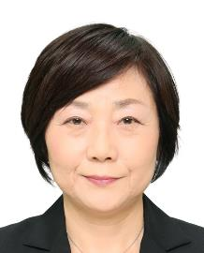 |  | 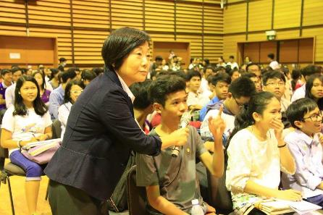 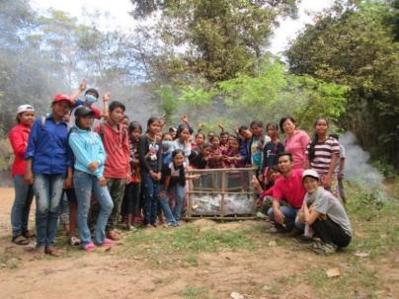

主な専門分野
（１） | 地球温暖化 |  | 地球温暖化と世界のゴミ問題
（２） | 自然への愛着 |  | 持続可能に向けた地球環境保全

所有資格、経歴

所有資格 | 環境教育
経歴 | 上智大学大学院地球環境学専攻
地域等での活動（複数記載可）
所属又は主催団体 |  |  | 団体や個人の活動紹介HP
JICA |  |  | 途上国では、サモア・マーシャル・ヨルダン・カンボジアで環境教育を実施。日本では久喜市の小学校で実施した。

環境学習指導可能エリア
全市町村対応可／地域限定 |  | ※ 地域限定の場合：市町村・地域名 |  |  |  | 具体的な場所がある場合
全市町村
講座スタイル（複数〇可） |  | 対象（複数〇可）
講義 | 体験活動 | 未就学児 | 小学生 | 中学生 | 高校生 | 一般（大人） | 事業者
○ | ○ |  | ○ | ○ | ○ | ○

連絡先
電話 |  |  |  | ※連絡先が非公表の方については、環境政策課 （０４８－８３０－３０１９）へお問い合わせください
FAX
MAIL
環境学習指導等の活動実績
全体 | 回数 | 環境学習への延べ参加人数
活動回数 | 1 | 60

主な活動実績の紹介 |  |  |  |  | ※１枚に収まる範囲で記載願います
年 月 | 活動内容（環境学習のテーマ） |  |  | 依頼団体 |  | 主な対象 | 参加人数
H29年7月 | カンボジアのゴミ問題 |  |  | 久喜市立青毛小学校 |  | 5、6年生 | 60

以下は選択用の記載ですので、修正等は行わないでください

参照リスト
該当の有無 | ○ | ○
 | - | ×

年代 | 20代
 | 30代
 | 40代
 | 50代
 | 60代
 | 70代
 | 80代
 | 90代

活動エリア | 全市町村
 | 地域限定

主な専門分野 | 自然への愛着
 | 生態系・生物多様性
 | 水質
 | 川の再生活動
 | 大気
 | 地質
 | 地球温暖化
 | 資源・エネルギー
 | 産業
 | 消費生活・衣食住
 | 公害・化学物質
 | ３Ｒ
 | SDGs

日付 | 1月
 | 2月
 | 3月
 | 4月
 | 5月
 | 6月
 | 7月
 | 8月
 | 9月
 | 10月
 | 11月
 | 12月

53神山裕則
埼玉県環境アドバイザー活動紹介個票 |  |  |  |  |  |  |  | 検索用一覧に戻る

名前 |  | ふりがな |  | 年代 | 所在市町村
神山 裕則 |  | こうやま やすのり |  | 60代 | 川口市

顔写真又はイラスト |  | 活動状況の写真（1～２枚）
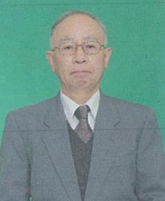 |  | 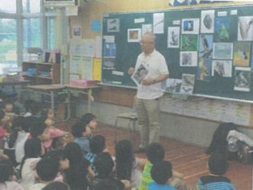 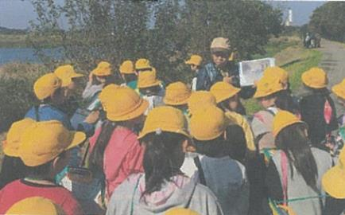

主な専門分野
（１） | 自然への愛着 |  | 自然観察 鳥・植物・虫など
（２） | ３Ｒ |  | 環境 3R・ボルネオと日本のつながり

所有資格、経歴

所有資格 | 自然観察指導員
経歴 | 小学校教員・川口市緑化対策委員
地域等での活動（複数記載可）
所属又は主催団体 |  |  | 団体や個人の活動紹介HP
自然っ子クラブ・グラウンドワーク川口 在家小学校エコクラブ |  |  | 総合・生活科お助け隊 神山裕則のホームページ

環境学習指導可能エリア
全市町村対応可／地域限定 |  | ※ 地域限定の場合：市町村・地域名 |  |  |  | 具体的な場所がある場合
全市町村
講座スタイル（複数〇可） |  | 対象（複数〇可）
講義 | 体験活動 | 未就学児 | 小学生 | 中学生 | 高校生 | 一般（大人） | 事業者
○ | ○ | ○ | ○ |  |  | ○

連絡先
電話 | 090-3914-8887 |  |  | ※連絡先が非公表の方については、環境政策課 （０４８－８３０－３０１９）へお問い合わせください
FAX | 048-297-4087
MAIL | ya_kouyama@yahoo.co.jp
環境学習指導等の活動実績
全体 | 回数 | 環境学習への延べ参加人数
活動回数 | 28 | 2594人

主な活動実績の紹介 |  |  |  |  | ※１枚に収まる範囲で記載願います
年 月 | 活動内容（環境学習のテーマ） |  |  | 依頼団体 |  | 主な対象 | 参加人数
令和2年 7月 | 草木染めをしよう |  |  | 中居小学校 |  | 仲良し学級 | 16
令和2年 7月 | 牛乳パックから再生紙のうちわ作り |  |  | 中居小学校 |  | 仲良し学級 | 16
令和2年 7月 | 環境についてできること |  |  | 差間小学校 |  | 4年 | 112
令和2年 7月 | 生活科「小さな仲間達」 |  |  | 安行小学校 |  | 2年 | 98
令和2年 9月 | ３Ｒ （ＺＯＯＭ） |  |  | 戸田第一小学校 |  | 4年 | 164
令和2年 10月 | 生活科「生きものさがし」 |  |  | 東本郷小学校 |  | 1年 | 110
令和2年 10月 | 芝川探検（自然観察） |  |  | 在家小学校 |  | 3年 | 61
令和2年 10月 | 通船堀のしくみと輸送の移り変わり |  |  | 在家小学校 |  | 4年 | 86
令和2年 11月 | 見沼の自然にふれる |  |  | 在家小学校 |  | 4年 | 86
令和2年 11月 | ドングリ人形 |  |  | 根岸小学校 |  | 1年 | 67
令和3年 2月 | ＳＤＧｓ ラオスの子ども達 |  |  | 安行小学校 |  | 4年 | 154
令和3年 2月 | 身近なエコに取り組もう |  |  | 在家小学校 |  | 4年 | 63
令和3年 2月 | 生物と地球環境（10校） |  |  | 中居小学校 |  | 6年 | 118

以下は選択用の記載ですので、修正等は行わないでください

参照リスト
該当の有無 | ○ | ○
 | - | ×

年代 | 20代
 | 30代
 | 40代
 | 50代
 | 60代
 | 70代
 | 80代
 | 90代

活動エリア | 全市町村
 | 地域限定

主な専門分野 | 自然への愛着
 | 生態系・生物多様性
 | 水質
 | 川の再生活動
 | 大気
 | 地質
 | 地球温暖化
 | 資源・エネルギー
 | 産業
 | 消費生活・衣食住
 | 公害・化学物質
 | ３Ｒ
 | SDGs

日付 | 1月
 | 2月
 | 3月
 | 4月
 | 5月
 | 6月
 | 7月
 | 8月
 | 9月
 | 10月
 | 11月
 | 12月

66篠原吉則
埼玉県環境アドバイザー活動紹介個票 |  |  |  |  |  |  |  | 検索用一覧に戻る

名前 |  | ふりがな |  | 年代 | 所在市町村
篠原吉則 |  | しのはらよしのり |  | 60代 | 久喜市

顔写真又はイラスト |  | 活動状況の写真（1～２枚）
 |  | 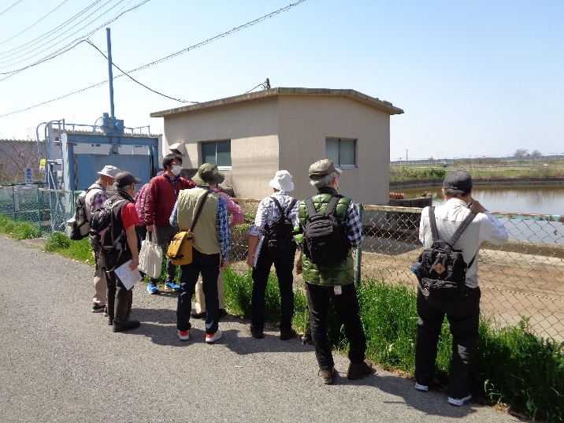 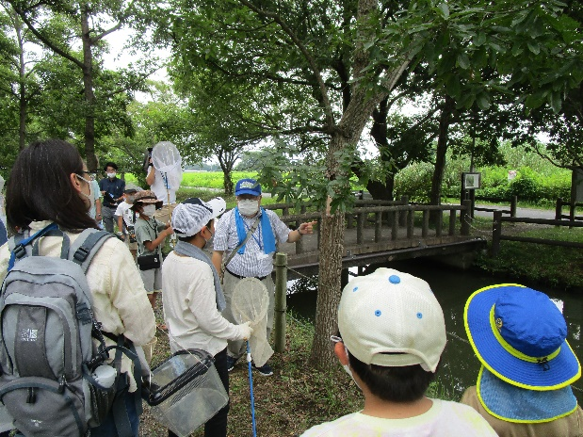

主な専門分野
（１） | 自然への愛着 |  | 自然観察会、葉っぱや、どんぐりを使った遊びや工作
（２） | 生態系・生物多様性 |  | 河川や水辺・田んぼの生きもの探し、水質調査

所有資格、経歴

所有資格 | 生態系保護指導員・中高教員免許・公害防止管理者・衛生管理者
経歴 | 地域の河川美化活動、小中学校環境学習
地域等での活動（複数記載可）
所属又は主催団体 |  |  | 団体や個人の活動紹介HP
久喜市社会福祉協議会寺子屋教室 久喜市観光ボランティアガイド会等 |  |  | 地域風土に応じた自然遊び、地域さんぽを企画、運営しています

環境学習指導可能エリア
全市町村対応可／地域限定 |  | ※ 地域限定の場合：市町村・地域名 |  |  |  | 具体的な場所がある場合
全市町村
講座スタイル（複数〇可） |  | 対象（複数〇可）
講義 | 体験活動 | 未就学児 | 小学生 | 中学生 | 高校生 | 一般（大人） | 事業者
○ | ○ | ○ | ○ | ○ | ○ | ○ | ○

連絡先
電話 |  |  |  | ※連絡先が非公表の方については、環境政策課 （０４８－８３０－３０１９）へお問い合わせください
FAX
MAIL
環境学習指導等の活動実績
全体 | 回数 | 環境学習への延べ参加人数
活動回数 | 9 | 232
令和４年度 | 6 | 152

主な活動実績の紹介 |  |  |  |  | ※１枚に収まる範囲で記載願います
年 月 | 活動内容（環境学習のテーマ） |  |  | 依頼団体 |  | 主な対象 | 参加人数
2021-06-24 | 久喜市歴史発掘講座 |  |  | 久喜市 |  | 大人 | 20
2021-08-19 | 昆虫観察会 |  |  | 加須市 |  | 子供・保護者 | 中止
2021-11-03 | 自然とあそぼう SDGs |  |  | 久喜市子ども応援隊 |  | 幼児 | 40
2021-11-21 | 旧日川を歩こう |  |  | 久喜市 |  | 大人 | 20
2022-04-10 | 旧日川の地形と自然散策(白岡地区) |  |  | 久喜市観光ガイド会 |  | 大人 | 10
2022-08-04 | 加須市浮野の里・昆虫観察会 |  |  | 加須市 |  | 子どもと保護者 | 40
2022-08-05 | 加須市浮野の里・水生生物観察会 |  |  | 加須市 |  | 子どもと保護者 | 40
2022-08-13 | 加須市オニバス自生地・水生生物観察会 |  |  | 加須市 |  | 子どもと保護者 | 悪天候で中止
2022-10-28 | 環境学習(埼玉県環境科学国際センター) |  |  | 久喜市 |  | 子どもと保護者 | 14
2022-11-05 | 久喜市市民大学公開講座・久喜の自然 |  |  | 久喜市 |  | 大人 | 40
2022-11-27 | 旧日川の地形と自然散策(蓮田地区) |  |  | 久喜市観光ガイド会 |  | 大人 | 8

以下は選択用の記載ですので、修正等は行わないでください

参照リスト
該当の有無 | ○ | ○
 | - | ×

年代 | 20代
 | 30代
 | 40代
 | 50代
 | 60代
 | 70代
 | 80代
 | 90代

活動エリア | 全市町村
 | 地域限定

主な専門分野 | 自然への愛着
 | 生態系・生物多様性
 | 水質
 | 川の再生活動
 | 大気
 | 地質
 | 地球温暖化
 | 資源・エネルギー
 | 産業
 | 消費生活・衣食住
 | 公害・化学物質
 | ３Ｒ
 | SDGs

日付 | 1月
 | 2月
 | 3月
 | 4月
 | 5月
 | 6月
 | 7月
 | 8月
 | 9月
 | 10月
 | 11月
 | 12月

71進藤浩
埼玉県環境アドバイザー活動紹介個票 |  |  |  |  |  |  |  | 検索用一覧に戻る

名前 |  | ふりがな |  | 年代 | 所在市町村
進藤 浩 |  | しんどう ひろし |  | 50代 | 熊谷市

顔写真又はイラスト |  | 活動状況の写真（1～２枚）


主な専門分野
（１） | 自然への愛着 |  | 環境教育 ネイチャーゲーム
（２）

所有資格、経歴

所有資格 | 自然観察指導員／日本キャンプ協会キャンプディレクター／ネイチャーゲーム協会初級指導者
経歴 | 市立学校 教頭
地域等での活動（複数記載可）
所属又は主催団体 |  |  | 団体や個人の活動紹介HP

環境学習指導可能エリア
全市町村対応可／地域限定 |  | ※ 地域限定の場合：市町村・地域名 |  |  |  | 具体的な場所がある場合
全市町村
講座スタイル（複数〇可） |  | 対象（複数〇可）
講義 | 体験活動 | 未就学児 | 小学生 | 中学生 | 高校生 | 一般（大人） | 事業者
○ | ○ | ○ | ○ | ○ | ○ | ○ | ○

連絡先
電話 | 090-2660-6696 |  |  | ※連絡先が非公表の方については、環境政策課 （０４８－８３０－３０１９）へお問い合わせください
FAX | 048-532-2103
MAIL | kappa-hs@mti.biglobe.ne.jp
環境学習指導等の活動実績
全体 | 回数 | 環境学習への延べ参加人数
活動回数 | 6 | 270

主な活動実績の紹介 |  |  |  |  | ※１枚に収まる範囲で記載願います
年 月 | 活動内容（環境学習のテーマ） |  |  | 依頼団体 |  | 主な対象 | 参加人数
平成３１年 ２月 | ムサシトミヨを守る会３０周年記念式典 |  |  | 熊谷市立熊谷東中学校 |  | 中学生 | 10
令和元年 ６月 | 自然環境調査 |  |  | 自治会 |  | 大人 | 20
令和元年 ８月 | 野外活動における環境教育 |  |  | 野外活動研究情報センター |  | 大人 | 20
令和元年 ９月 | 自然環境調査 |  |  | 自然愛好家団体 |  | 大人 | 10
令和元年 １０月 | 自然環境調査 |  |  | 校区連絡会 |  | 大人・子供 | 200
令和元年 １月 | 自然環境調査 |  |  | 自治会 |  | 大人 | 10

以下は選択用の記載ですので、修正等は行わないでください

参照リスト
該当の有無 | ○ | ○
 | - | ×

年代 | 20代
 | 30代
 | 40代
 | 50代
 | 60代
 | 70代
 | 80代
 | 90代

活動エリア | 全市町村
 | 地域限定

主な専門分野 | 自然への愛着
 | 生態系・生物多様性
 | 水質
 | 川の再生活動
 | 大気
 | 地質
 | 地球温暖化
 | 資源・エネルギー
 | 産業
 | 消費生活・衣食住
 | 公害・化学物質
 | ３Ｒ
 | SDGs

日付 | 1月
 | 2月
 | 3月
 | 4月
 | 5月
 | 6月
 | 7月
 | 8月
 | 9月
 | 10月
 | 11月
 | 12月

78髙橋勝緒
埼玉県環境アドバイザー活動紹介個票 |  |  |  |  |  |  |  | 検索用一覧に戻る

名前 |  | ふりがな |  | 年代 | 所在市町村
髙橋 勝緒 |  | たかはし かつお |  | 80代 | 和光市

顔写真又はイラスト |  | 活動状況の写真（1～２枚）
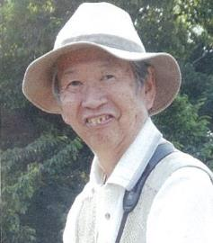 |  | 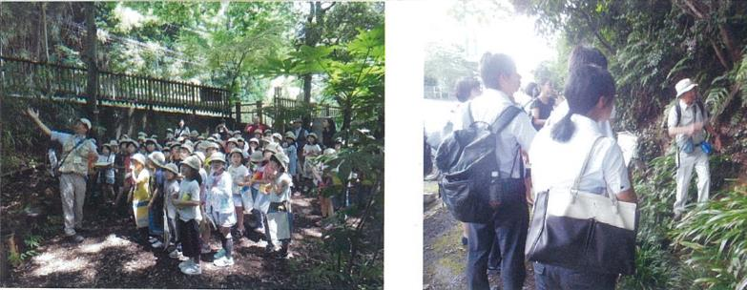

主な専門分野
（１） | 自然への愛着 |  | 自然の観察会を通して、生態系や地域の地理・地質を解説
（２） | 地球温暖化 |  | 自然科学の基礎と地球温暖化の関連を解説

所有資格、経歴

所有資格 | 理学博士、自然観察指導員（日本自然保護協会）、中高理科教員
経歴 | NPO法人和光・緑と湧き水の会で、「身近な自然を知り、守り、話す活動」十数年
地域等での活動（複数記載可）
所属又は主催団体 |  |  | 団体や個人の活動紹介HP
NPO法人 和光・緑と湧き水の会 和光市立第四小学校 学校応援団 |  |  | http://wako-wakimizu.org

環境学習指導可能エリア
全市町村対応可／地域限定 |  | ※ 地域限定の場合：市町村・地域名 |  |  |  | 具体的な場所がある場合
全市町村 |  | 主に和光市
講座スタイル（複数〇可） |  | 対象（複数〇可）
講義 | 体験活動 | 未就学児 | 小学生 | 中学生 | 高校生 | 一般（大人） | 事業者
○ | ○ |  | ○ | ○ | ○ | ○

連絡先
電話 | 048-462-9912 |  |  | ※連絡先が非公表の方については、環境政策課 （０４８－８３０－３０１９）へお問い合わせください
FAX | 048-462-9912
MAIL | suwataka9912@gmail.com
環境学習指導等の活動実績
全体 | 回数 | 環境学習への延べ参加人数
活動回数 | 9 | 393

主な活動実績の紹介 |  |  |  |  | ※１枚に収まる範囲で記載願います
年 月 | 活動内容（環境学習のテーマ） |  |  | 依頼団体 |  | 主な対象 | 参加人数
2019 8/2 | 和光市子ども大学和光 |  |  | 和光市教育委員会 (生涯学習) |  | 小学生 | 30
7/30 | 和光市新任教員研修講師 |  |  | 和光市教育委員会 (生涯学習) |  | 公立小中学校 新任教員 | 15
9/18 | お茶の水大学地理学科地理学巡検 |  |  | お茶の水女子大学 |  | 大学生 | 12

2019-05-31 | 小学校授業 「和光の身近な自然のお話」 |  |  | 和光市立第四小学校 |  | 3年生 | 90
2019-05-16 | 小学校学区探検案内 和光市白子地区の自然の体験 |  |  | 同上 |  | 3年生 | 90
2019-07-05 | 小学校校内自然観察指導 林間学校での自然観察のトレーニング |  |  | 同上 |  | 5年生 | 90

2019-08-18 | 自然保護ボランティア 体験指導 |  |  | 和光市社会福祉協議会 |  | 中学生 | 8
2019-08-21 | 同上 |  |  | 同上 |  | 中学生 | 8

2019-05-22 | 文理シナジー学会発表 「身近な自然の多面的理解と保全」 |  |  | 文理シナジー学会 |  | 一般(学会会員) | 50

以下は選択用の記載ですので、修正等は行わないでください

参照リスト
該当の有無 | ○ | ○
 | - | ×

年代 | 20代
 | 30代
 | 40代
 | 50代
 | 60代
 | 70代
 | 80代
 | 90代

活動エリア | 全市町村
 | 地域限定

主な専門分野 | 自然への愛着
 | 生態系・生物多様性
 | 水質
 | 川の再生活動
 | 大気
 | 地質
 | 地球温暖化
 | 資源・エネルギー
 | 産業
 | 消費生活・衣食住
 | 公害・化学物質
 | ３Ｒ
 | SDGs

日付 | 1月
 | 2月
 | 3月
 | 4月
 | 5月
 | 6月
 | 7月
 | 8月
 | 9月
 | 10月
 | 11月
 | 12月

81田川裕則
埼玉県環境アドバイザー活動紹介個票 |  |  |  |  |  |  |  | 検索用一覧に戻る

名前 |  | ふりがな |  | 年代 | 所在市町村
田川 裕則 |  | たがわ ひろのり |  | 60代 | さいたま市

顔写真又はイラスト |  | 活動状況の写真（1～２枚）
 |  | 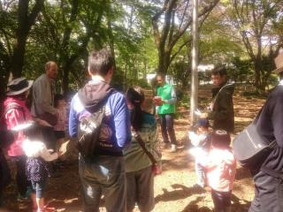 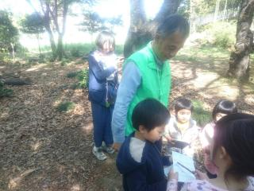

主な専門分野
（１） | 自然への愛着 |  | ネイチャーゲームを使って自然への気づきを得る
（２） | 生態系・生物多様性 |  | 自然の観察会をとおして、生物多様性の大切さなどを解説

所有資格、経歴

所有資格 | 森林インストラクター、ネイチャーゲームインストラクター、環境カウンセラー
経歴 | 埼玉県生態系保護協会川口支部で10年以上活動、埼玉県シェアリングネイチャー協会で20年以上活動
地域等での活動（複数記載可）
所属又は主催団体 |  |  | 団体や個人の活動紹介HP
うらわネイチャーゲームの会 埼玉森林インストラクター会 |  |  | https://urawasn.jimdofree.com/ https://saitamanomori2.jimdofree.com/

環境学習指導可能エリア
全市町村対応可／地域限定 |  | ※ 地域限定の場合：市町村・地域名 |  |  |  | 具体的な場所がある場合
全市町村
講座スタイル（複数〇可） |  | 対象（複数〇可）
講義 | 体験活動 | 未就学児 | 小学生 | 中学生 | 高校生 | 一般（大人） | 事業者
○ | ○ | ○ | ○ | ○ | ○ | ○ | ○

連絡先
電話 |  |  |  | ※連絡先が非公表の方については、環境政策課 （０４８－８３０－３０１９）へお問い合わせください
FAX
MAIL
環境学習指導等の活動実績
全体 | 回数 | 環境学習への延べ参加人数
活動回数 | 2

主な活動実績の紹介 |  |  |  |  | ※１枚に収まる範囲で記載願います
年 月 | 活動内容（環境学習のテーマ） |  |  | 依頼団体 |  | 主な対象 | 参加人数
2016-12-07 | ネイチャーゲーム |  |  | かみひろや幼稚園 |  | 幼稚園児（年中） | 40
2016-12-08 | ネイチャーゲーム |  |  | かみひろや幼稚園 |  | 幼稚園児（年長） | 40

以下は選択用の記載ですので、修正等は行わないでください

参照リスト
該当の有無 | ○ | ○
 | - | ×

年代 | 20代
 | 30代
 | 40代
 | 50代
 | 60代
 | 70代
 | 80代
 | 90代

活動エリア | 全市町村
 | 地域限定

主な専門分野 | 自然への愛着
 | 生態系・生物多様性
 | 水質
 | 川の再生活動
 | 大気
 | 地質
 | 地球温暖化
 | 資源・エネルギー
 | 産業
 | 消費生活・衣食住
 | 公害・化学物質
 | ３Ｒ
 | SDGs

日付 | 1月
 | 2月
 | 3月
 | 4月
 | 5月
 | 6月
 | 7月
 | 8月
 | 9月
 | 10月
 | 11月
 | 12月

85田島洋輔
埼玉県環境アドバイザー活動紹介個票 |  |  |  |  |  |  |  | 検索用一覧に戻る

名前 |  | ふりがな |  | 年代 | 所在市町村
田島 洋輔 |  | たじま ようすけ |  | 40代 | 埼玉県久喜市

顔写真又はイラスト |  | 活動状況の写真（1～２枚）
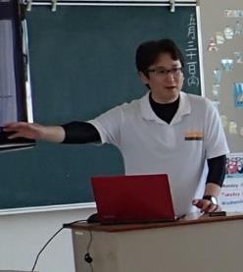 |  | 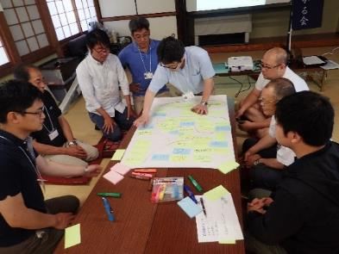 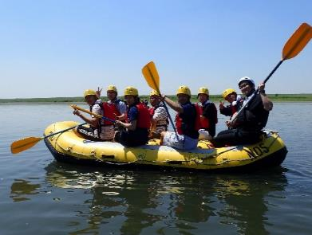

主な専門分野
（１） | 自然への愛着 |  | 環境まちづくり活動（ワークショップ）、水辺の安全講座（屋内・屋外）、川下り
（２） | 生態系・生物多様性 |  | 生物調査（野鳥、魚など）、生息環境調査（河川敷）、ごみ調査

所有資格、経歴

所有資格 | 博士（工学）、技術士（建設部門）、土木学会１級技術者（環境・エネルギー／地域・都市）、環境省環境カウンセラー（市民部門）、RACリーダー
経歴 | 日本大学理工学部まちづくり工学科助手、利根川の魅力を育む会事務局長、久喜市環境審議会委員、同都市計画審議会委員、自然環境復元学会理事、環境学習の地域支援など
地域等での活動（複数記載可）
所属又は主催団体 |  |  | 団体や個人の活動紹介HP
利根川の魅力を育む会 |  |  | ・環境まちづくり活動（河川を活用したイベント企画・運営（川下りイベント等）、ワークショップによる地域振興・イベント提案など） ・自然環境デリバリー（他イベントへの参加）、ごみ拾い・調査活動 など

環境学習指導可能エリア
全市町村対応可／地域限定 |  | ※ 地域限定の場合：市町村・地域名 |  |  |  | 具体的な場所がある場合
地域限定 |  | 利根川をはじめとする河川周辺およびそれに付随する地域
講座スタイル（複数〇可） |  | 対象（複数〇可）
講義 | 体験活動 | 未就学児 | 小学生 | 中学生 | 高校生 | 一般（大人） | 事業者
○ | ○ | - | ○ | ○ | ○ | ○ | ○

連絡先
電話 | 090-9003-1482 |  |  | ※連絡先が非公表の方については、環境政策課 （０４８－８３０－３０１９）へお問い合わせください
FAX | 0480-53-5758
MAIL | toneppachi2018@gmail.com
環境学習指導等の活動実績
全体 | 回数 | 環境学習への延べ参加人数
活動回数 | 3回 | 100人程度

主な活動実績の紹介 |  |  |  |  | ※１枚に収まる範囲で記載願います
年 月 | 活動内容（環境学習のテーマ） |  |  | 依頼団体 |  | 主な対象 | 参加人数
2020年 10月 | 羽生市村君小学校総合学習支援活動 （川下りの安全管理・生態系学習等） |  |  | 羽生市立村君小学校 |  | 児童・保護者 | 20人
2020年 11月 | 那珂川でのサケウォッチング支援活動 （川下りの安全管理・生態系学習等） |  |  | WANPAKU大学 （利根川の魅力を育む会） |  | 一般参加者 | 30人
2021年 2月 | 自然環境復元学会第21回全国大会 （環境学習支援に関する情報提供） |  |  | 自然環境復元学会 （オンライン発表会） |  | 一般参加者 | 50人

以下は選択用の記載ですので、修正等は行わないでください

参照リスト
該当の有無 | ○ | ○
 | - | ×

年代 | 20代
 | 30代
 | 40代
 | 50代
 | 60代
 | 70代
 | 80代
 | 90代

活動エリア | 全市町村
 | 地域限定

主な専門分野 | 自然への愛着
 | 生態系・生物多様性
 | 水質
 | 川の再生活動
 | 大気
 | 地質
 | 地球温暖化
 | 資源・エネルギー
 | 産業
 | 消費生活・衣食住
 | 公害・化学物質
 | ３Ｒ
 | SDGs

日付 | 1月
 | 2月
 | 3月
 | 4月
 | 5月
 | 6月
 | 7月
 | 8月
 | 9月
 | 10月
 | 11月
 | 12月

145吉田俊彦
埼玉県環境アドバイザー活動紹介個票 |  |  |  |  |  |  |  | 検索用一覧に戻る

名前 |  | ふりがな |  | 年代 | 所在市町村
吉田俊彦 |  | よしだ としひこ |  | 50代 | 入間市

顔写真又はイラスト |  | 活動状況の写真（1～２枚）
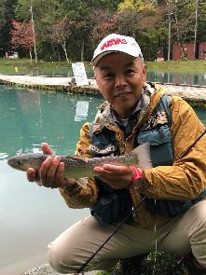 |  | 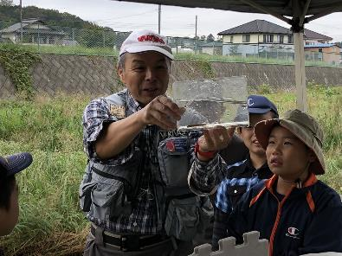 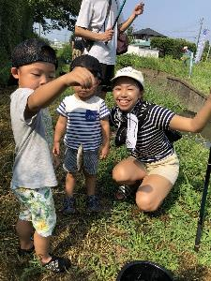

主な専門分野
（１） | 川の再生活動 |  | 漁協と協力した在来魚類の産卵床造成への協力など
（２） | 自然への愛着 |  | 魚釣りを通じ埼玉の川に郷土愛を持ってもらう活動

所有資格、経歴

所有資格 | 入間漁業漁場監視員
経歴 | 元川の国アドバイザー
地域等での活動（複数記載可）
所属又は主催団体 |  |  | 団体や個人の活動紹介HP
NPO法人バーブレスフック普及協会 |  |  | http://npo-barblesshook.com/

環境学習指導可能エリア
全市町村対応可／地域限定 |  | ※ 地域限定の場合：市町村・地域名 |  |  |  | 具体的な場所がある場合
全市町村
講座スタイル（複数〇可） |  | 対象（複数〇可）
講義 | 体験活動 | 未就学児 | 小学生 | 中学生 | 高校生 | 一般（大人） | 事業者
○ | ○ |  | ○ | ○ | ○ | ○ | ○

連絡先
電話 | 090-2234-1938 |  |  | ※連絡先が非公表の方については、環境政策課 （０４８－８３０－３０１９）へお問い合わせください
FAX | 04-2962-3648
MAIL | office@npo-barblesshook.com
環境学習指導等の活動実績
全体 | 回数 | 環境学習への延べ参加人数
活動回数 | 20回以上 | のべ600名以上

主な活動実績の紹介 |  |  |  |  | ※１枚に収まる範囲で記載願います
年 月 | 活動内容（環境学習のテーマ） |  |  | 依頼団体 |  | 主な対象 | 参加人数
2022-06-08 | いるま川いきものさがし |  |  | NPO法人AIKURU |  | 児童とその親 | 20
2022-06-21 | 入間川のお魚と生態系 |  |  | 入間市立 西武小学校 |  | 小学生 | 120
2022-08-10 | 市民環境講座 霞川・不老川のさかなたち |  |  | 入間市扇町屋公民館 |  | 入間市民 | 20
2022-08-19 | 青少年居場所事業・霞川釣り体験 |  |  | AIKURUフリーベース |  | 学童 | 20
2022-10-12 | いるま川秋のいきものさがし |  |  | NPO法人AIKURU |  | 児童とその親 | 20
令和元年 ９月 | 川越市・新河岸川での小物釣り体験 |  |  | 川越の魅力を育てる会 |  | 流域の市民 | 約２０名
令和元年 8月 | 狭山市・入間川に生息する魚類解説 |  |  | NPO法人ジョイライフ狭山 |  | 学童とその保護者 | 約40名
平成29年 8月 | 飯能市・水棲昆虫と河川生態系の解説 |  |  | 飯能市エコツアー・入間漁業協同組合 |  | 大学生 | ２０名
平成29年6月 | 飯能市・釣を通じた自然観察・環境学習 |  |  | 飯能市エコツアー・サトムスメが挑戦実行委員会 |  | 一般女性 | 16名
平成22年 | 入間市・入間川、霞川、お魚から学ぶ水辺の生態系 |  |  | 埼玉県NPO協働提案事業農林部生産振興課・内水面漁業水産担当(当時)と協働 |  | 学童 | 18名
平成29年より毎年開催 | 入間市、不老川での釣り体験教室 |  |  | 不老川をきれいにする会 事務局・入間市環境課 |  | 親子 | 15組
平成17年より毎年開催 | 入間市、霞川での生き物調査体験 |  |  | 霞川をきれいにする会 事務局・入間市環境課 |  | 親子 | 20組

以下は選択用の記載ですので、修正等は行わないでください

参照リスト
該当の有無 | ○ | ○
 | - | ×

年代 | 20代
 | 30代
 | 40代
 | 50代
 | 60代
 | 70代
 | 80代
 | 90代

活動エリア | 全市町村
 | 地域限定

主な専門分野 | 自然への愛着
 | 生態系・生物多様性
 | 水質
 | 川の再生活動
 | 大気
 | 地質
 | 地球温暖化
 | 資源・エネルギー
 | 産業
 | 消費生活・衣食住
 | 公害・化学物質
 | ３Ｒ
 | SDGs

日付 | 1月
 | 2月
 | 3月
 | 4月
 | 5月
 | 6月
 | 7月
 | 8月
 | 9月
 | 10月
 | 11月
 | 12月

